Sommaire
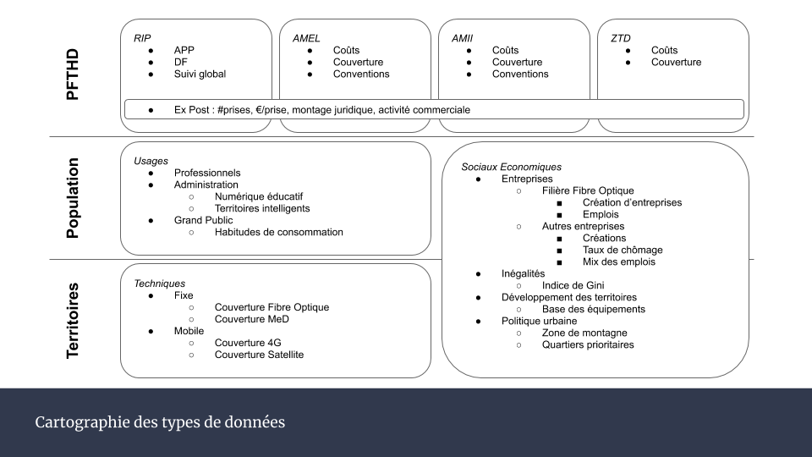
Description du fichier
 | Ce document recense les données existantes liées à l'évaluation du Plan France Très Haut Débit.
 | Ces données sont segmentées en 3 catégories 'PFTHD' - 'Population' - 'Territoires'.
 | Voir la cartographie à droite pour une vision globale.

Colonnes - Variables
 | Catégories |  | Sous-segmentation des données
 | Nom |  | Nom de la donnée
 | Unité |  | Unité de la donnée
 | Explications |  | Explications si nécessaire
 | Disponibilité |  | Facilité d'accès à la donnée et actions à faire
 |  | A extraire |  | Nécessite d'extraire à la main les données
 |  | A compiler |  | Nécessite de compiler et synthétiser les données
 |  | Disponible |  | Récupérable directement via la source
 |  | Disponible via l'organisme |  | Nécessite de prendre contact avec l'organisme
 |  | Disponible via CASD |  | Nécessite le passage par le CASD de l'INSEE
 |  | Non disponible |  | Donnée inexistante ou non acessible
 |  | TBD |  | To Be Determined : Disponibilité à définir
 | Source |  | Source où l'on peut récupérer la donnée
 |  | Extranet AdN |  | https://extranet.francethd.fr
 |  | Dossier d'instruction |  | Dossier d'instruction de la collectivité à l'Agence du Numérique
 |  | Fichier Excel Proxy |  | Fichier servant au calcul des subventions de l'Etat
 |  | Via décaissement/solde |  | Suivi des décaissements des subventions
 | Organisme |  | Insitution fournissant la donnée
 | Maille géographique |  | Zone géographique à laquelle se rapporte la donnée
 | Etendue géographique |  | Périmètre global sur lequel est collectée la donnée
 | Maille Temporelle |  | Fréquence à laquelle la donnée est collectée
 | Etendue Temporelle |  | Période temporelle pendant laquelle est enregistrée la donnée
 | Retard Disponibilité |  | Durée nécessaire entre la collecte et la disponibilité de la donnée
 | Commentaires |  | Informations complémentaires

Contact pour informations supplémentaires : numerique@strategie.gouv.fr

